Лист1
 |  |  |  | Магазин «Бисер, Бусинка, Страз» чешский бисер оптом, с доставкой по России http://biser-businka-strass-18.com http://okeanbusin.ru |  |  |  | опт: +7 499 157-65-90 опт: +7 499 157-31-51 заказ отправлять на: optotdel18@yandex.ru

Бланк-заказа: |  |  |  | Бусины CzechMates Bar, Чехия
ФИО, организация, адрес:
Контактный телефон:
 |  |  |  |  | Валюта расчёта: Доллар |  |  |  |  | Наличие | 0.00
 |  |  |  |  |  |  | $- | $- | $-
Картинка | П/ № | Артикул | Цвет | размер | Упаковка | Розничная цена | Цена при покупке только бусин на сумму: |  |  |  | Заказ 1 ед.=1уп.
 |  |  |  |  |  |  | от 5 000р | От 10000 руб | От 15 000руб
 |  |  |  |  |  |  | Цена при покупке вместе с бисером:
 |  |  |  |  |  |  | от 10 до 30 кг | от 30 до 50 кг | от 50 кг

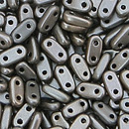 | 01 | K0167 | Matte Metallic Leather | 2x6 мм 2 отв. 0,9 мм | 5 гр. ~65 шт. | 149.00 | $1.59 | $1.39 | $1.19
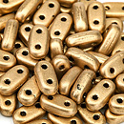 | 02 | K0171 | Matte - Metallic Flax | 2x6 мм 2 отв. 0,9 мм | 5 гр. ~65 шт. | 149.00 | $1.59 | $1.39 | $1.19
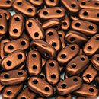 | 03 | K0175 | Matte Metallic Dark Cooper | 2x6 мм 2 отв. 0,9 мм | 5 гр. ~65 шт. | 149.00 | $1.59 | $1.39 | $1.19
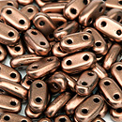 | 04 | K0178 | Matte Metallic Bronze Cooper | 2x6 мм 2 отв. 0,9 мм | 5 гр. ~65 шт. | 149.00 | $1.59 | $1.39 | $1.19
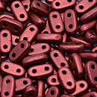 | 05 | K0189 | Matte Metallic Lava | 2x6 мм 2 отв. 0,9 мм | 5 гр. ~65 шт. | 149.00 | $1.59 | $1.39 | $1.19
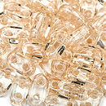 | 06 | LC00030 | Luster Transparent Champagne | 2x6 мм 2 отв. 0,9 мм | 5 гр. ~65 шт. | 149.00 | $1.59 | $1.39 | $1.19
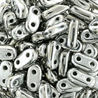 | 07 | S00030 | Silver | 2x6 мм 2 отв. 0,9 мм | 5 гр. ~65 шт. | 149.00 | $1.59 | $1.39 | $1.19
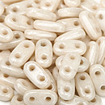 | 08 | LC02010 | Luster Opaque Champagne | 2x6 мм 2 отв. 0,9 мм | 5 гр. ~65 шт. | 206.00 | $2.20 | $1.92 | $1.65
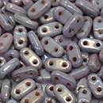 | 09 | LE02010 | Luster Metallic Amethyst | 2x6 мм 2 отв. 0,9 мм | 5 гр. ~65 шт. | 149.00 | $1.59 | $1.39 | $1.19
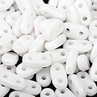 | 10 | 03000 | White | 2x6 мм 2 отв. 0,9 мм | 5 гр. ~65 шт. | 149.00 | $1.59 | $1.39 | $1.19
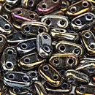 | 11 | 21415JT | Iris Brown | 2x6 мм 2 отв. 0,9 мм | 5 гр. ~65 шт. | 149.00 | $1.59 | $1.39 | $1.19
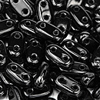 | 12 | 23980 | Jet | 2x6 мм 2 отв. 0,9 мм | 5 гр. ~65 шт. | 206.00 | $2.20 | $1.92 | $1.65
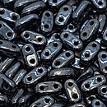 | 13 | L23980 | Hematite | 2x6 мм 2 отв. 0,9 мм | 5 гр. ~65 шт. | 206.00 | $2.20 | $1.92 | $1.65
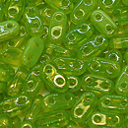 | 14 | 51010 | Dark Peridot | 2x6 мм 2 отв. 0,9 мм | 5 гр. ~65 шт. | 149.00 | $1.59 | $1.39 | $1.19
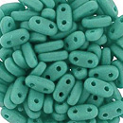 | 15 | M63130 | Opaque Turquoise | 2x6 мм 2 отв. 0,9 мм | 5 гр. ~65 шт. | 149.00 | $1.59 | $1.39 | $1.19
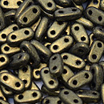 | 16 | 79080MJT | Metallic Suede - Gold | 2x6 мм 2 отв. 0,9 мм | 5 гр. ~65 шт. | 206.00 | $2.20 | $1.92 | $1.65
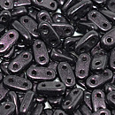 | 17 | 79083MJT | Metallic Suede - Dark Plumbum | 2x6 мм 2 отв. 0,9 мм | 5 гр. ~65 шт. | 206.00 | $2.20 | $1.92 | $1.65
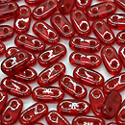 | 18 | 90080 | Slam Ruby | 2x6 мм 2 отв. 0,9 мм | 5 гр. ~65 шт. | 149.00 | $1.59 | $1.39 | $1.19
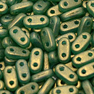 | 19 | S5C52060 | Gold Atlantis Green | 2x6 мм 2 отв. 0,9 мм | 5 гр. ~65 шт. | 149.00 | $1.59 | $1.39 | $1.19

в начало >>

